EDITO
Madame, Monsieur, MC2 vous présente sa nouvelle Liste Fromage-Crèmerie 2013. Elle vous permet de cocher TOUS les titres souhaités de manière SIMPLE, RAPIDE, EFFICACE, COMPLETE grâce au présent fichier excel pensé pour faciliter au maximum votre sélection.
Les Titres sont classés en plusieurs Familles de Produits en prenant en compte les différentes Appelations obligatoires (AOP, AOC etc) , Les Mentions et autres Labels recommandés (Label Rouge...) ainsi que les IGP. Vous pouvez accéder aux familles en cliquant sur les Onglets de ce fichier situés en bas de l'écran.
Pour chaque Famille, nous avons pré-rempli un maximum d'informations afin de faciliter votre saisie, telles que les %MG (Matière Grass )extrait sec et produit fini, la Région ou encore le type d'Animal (Chèvre, Vache, Brebis etc).
Nous espérons que cette nouvelle présentation saura répondre à vos attentes et vous procure un gain de temps ainsi qu'un confort de travail accru. Nous restons à votre entière disposition pour toute question / renseignement complémentaire et vous invitons à étudier l'exemple ci-dessous qui vous montre de façon concrète comment cocher et remplir la Liste de Titres du présent fichier.
Bien cordialement, C.DELAGE, Gérant.
 | MC2 > EDITO Listes Crèmerie 2014 |  |  | Crèmerie
B.P.40094 - 114 Av. Yvon Dariès
84303 CAVAILLON CEDEX - France*
Tél. 04.90.71.89.00
Fax. 04.90.71.87.88
Site Web : http://www.etiquette-alimentaire.com/ Votre contact : Christian DELAGE

 | Date :
 | Région :
 | Commande :
 | Client :

Exemple de saisie sur la Liste Crèmerie - Fromages A.O.P
 |  |  |  |  |  | ↓Mentions OBLIGATOIRES cocher avec "X"↓ |  |  |  |  | ↓Mentions Spéciales cocher avec "X"↓
Réf. | Fromages A.O.P | Extrait Sec %MG | Produit Fini %MG | Animal | Région | Kg | Pce | Lait Pasteurisé | Lait Cru | AOP | Thermisé | Micro-filtré | Pâte Pressée Cuite | Pâte Pressée Non Cuite | Pâte Persillée | Pâte Molle Croûte Fleurie | Pâte Molle Croûte Lavée | Qté d'Etiq. souhaitée
2015 | Cantal | 45% | 30% | V | Auvergne |  |  |  | X | X

Libre
Libre
Note : à la fin de chaque Sous-Famille, vous trouverez des lignes vierges numérotées "Libre" que vous pouvez utiliser pour renseigner un produit qui ne figurerait pas sur notre Liste.

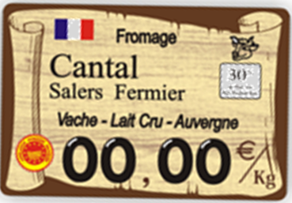
Etiquette Finale (exemple) :

 |  | =

